2.クラス構成
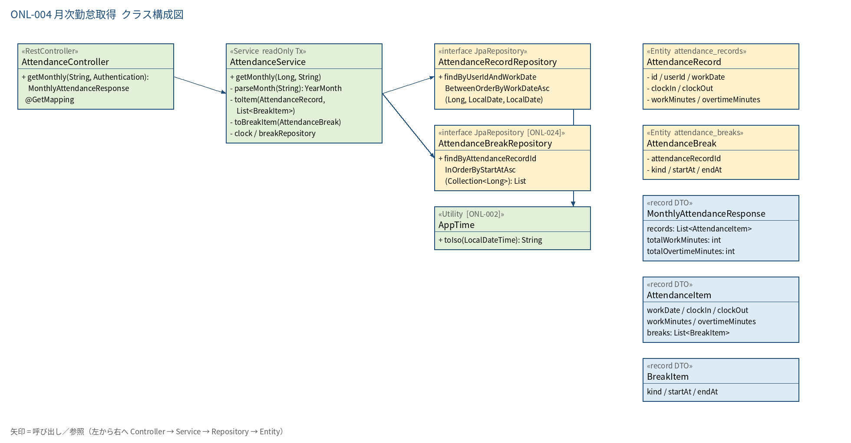
2.1 クラス構成図

3.シーケンス
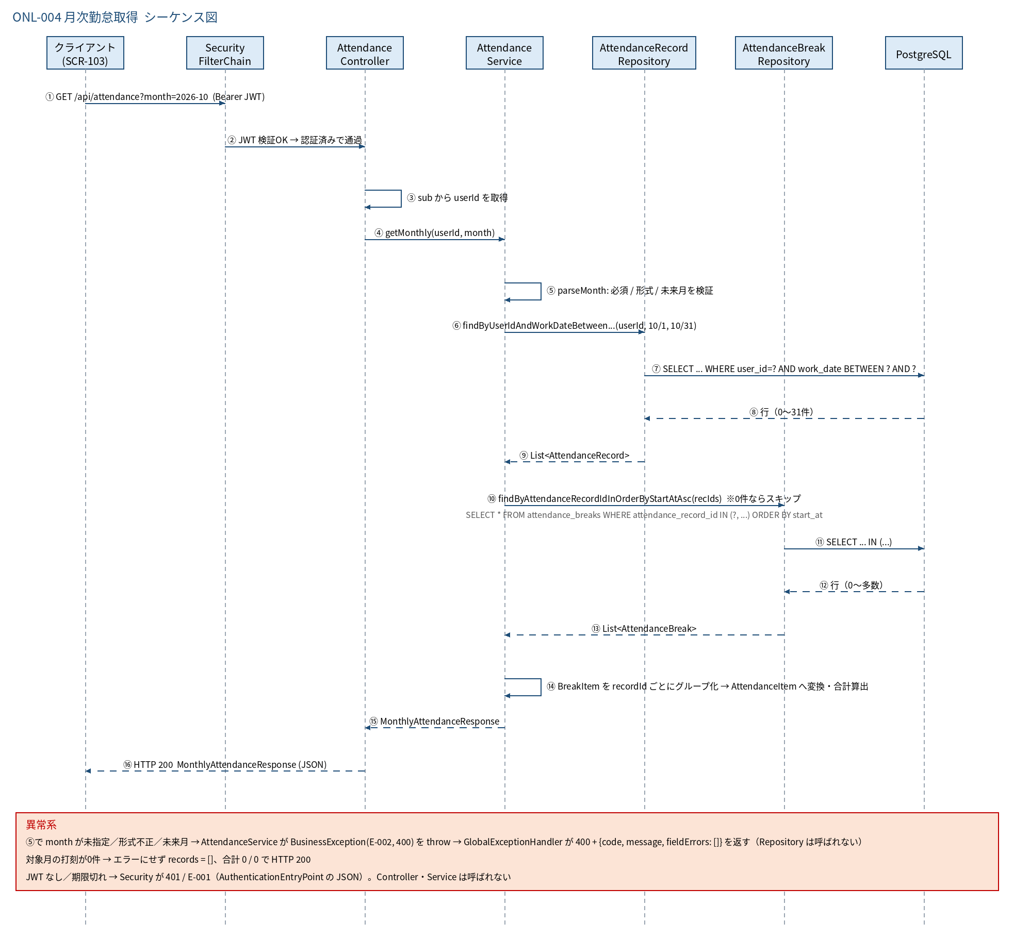
3.1 シーケンス図

5.処理フロー
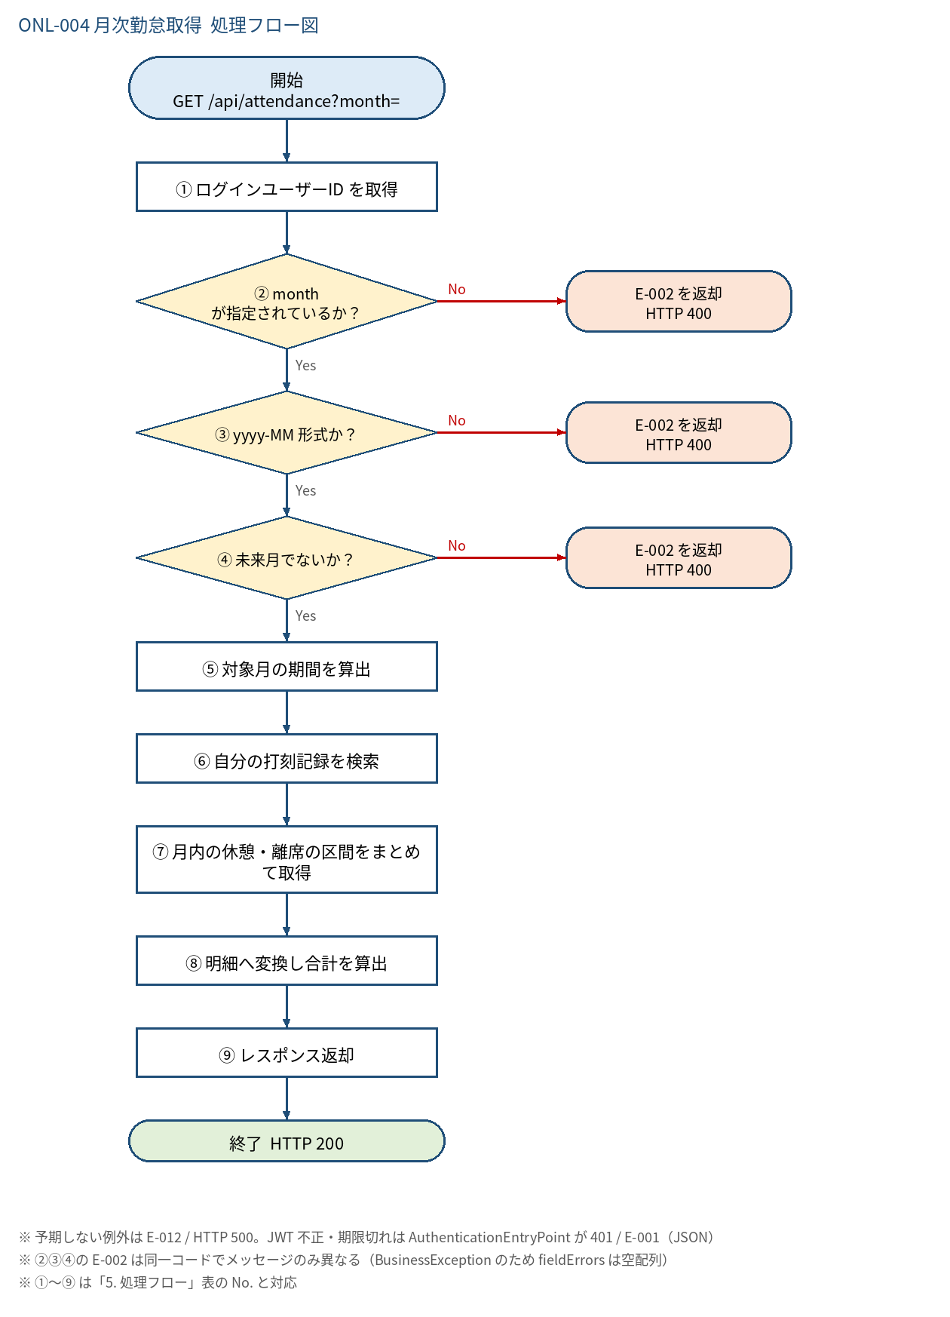
5.1 処理手順
No. | 処理 | 詳細 | 種別・分岐
① | ログインユーザーID を取得 | Controller: Long.valueOf(auth.getName())。他人の userId は受け取らない | 処理
② | month が指定されているか？ | null または trim() が空でないこと（AttendanceService#parseMonth） | 判定（No → E-002 を返却 HTTP 400）
③ | yyyy-MM 形式か？ | 正規表現 ^\d{4}-(0[1-9]|1[0-2])$ に一致し、YearMonth に変換できること | 判定（No → E-002 を返却 HTTP 400）
④ | 未来月でないか？ | YearMonth.from(LocalDate.now(clock)) より後なら不可（当月は可）。JST 基準 | 判定（No → E-002 を返却 HTTP 400）
⑤ | 対象月の期間を算出 | from = month.atDay(1)、to = month.atEndOfMonth() | 処理
⑥ | 自分の打刻記録を検索 | findByUserIdAndWorkDateBetweenOrderByWorkDateAsc(userId, from, to)。0 件なら ⑦ をスキップ | 処理
⑦ | 月内の休憩・離席の区間をまとめて取得 | AttendanceBreakRepository#findByAttendanceRecordIdInOrderByStartAtAsc(打刻行の id 一覧) を 1 回だけ実行（日ごとの N+1 を避ける）し、attendance_record_id ごとにグループ化して BreakItem に変換。打刻行が 0 件なら問合せしない | 処理
⑧ | 明細へ変換し合計を算出 | AttendanceItem（workDate, clockIn, clockOut, workMinutes, overtimeMinutes, breaks）に変換。breaks は打刻行の id に対応する区間（なければ空リスト）。workMinutes / overtimeMinutes は null を 0 として合計 | 処理
⑨ | レスポンス返却 | MonthlyAttendanceResponse を HTTP 200 で返す | 処理

5.2 処理フロー図

